对账
订单号 | 入住日期 | 离店日期 | 应收 |  |  |  | ,
999224279953346 | 2023-07-16 | 2023-07-18 | 1540 | 1540.00 | 3391753 | 0 | ,3391753 | 直采
999224282802345 | 2023-07-16 | 2023-07-18 | 1540 | 1540.00 | 3392480 | 0 | ,3392480 | 直采
999224301804861 | 2023-07-15 | 2023-07-18 | 10608 | 10608.00 | 3396572 | 0 | ,3396572 | 直采
999225144827670 | 2023-07-15 | 2023-07-18 | 2975 | 2975.00 | 3597423 | 0 | ,3597423 | 直采
999225168528739 | 2023-07-13 | 2023-07-18 | 4056 | 4056.00 | 3603009 | 0 | ,3603009 | 直采
25186752621 | 2023-07-16 | 2023-07-18 | 3828 | 3828.00 | 3606661 | 0 | ,3606661 | 直采
999225220586856 | 2023-07-16 | 2023-07-18 | 1581 | 1581.00 | 3612827 | 0 | ,3612827 | 直采
999225257259602 | 2023-07-11 | 2023-07-18 | 721 | 721 | 202308021732430001 | 0 | ,202308021732430001 | #N/A | 8.2
25268651182 | 2023-07-16 | 2023-07-18 | 1996 | 1996.00 | 3623283 | 0 | ,3623283 | 直采
999225306264225 | 2023-07-15 | 2023-07-18 | 915.6 | 915.6 | 202307131924230076 | 0 | ,202307131924230076 | #N/A | 7.13
999225314621731 | 2023-07-15 | 2023-07-18 | 915.6 | 915.6 | 202307140824540068 | 0 | ,202307140824540068 | #N/A | 7.14
999225317193683 | 2023-07-17 | 2023-07-18 | 305.2 | 305.2 | 202307140958250025 | 0 | ,202307140958250025 | #N/A | 7.14
999225360583402 | 2023-07-17 | 2023-07-18 | 610.4 | 610.4 | 202307160817270076 | 0 | ,202307160817270076 | #N/A | 7.16

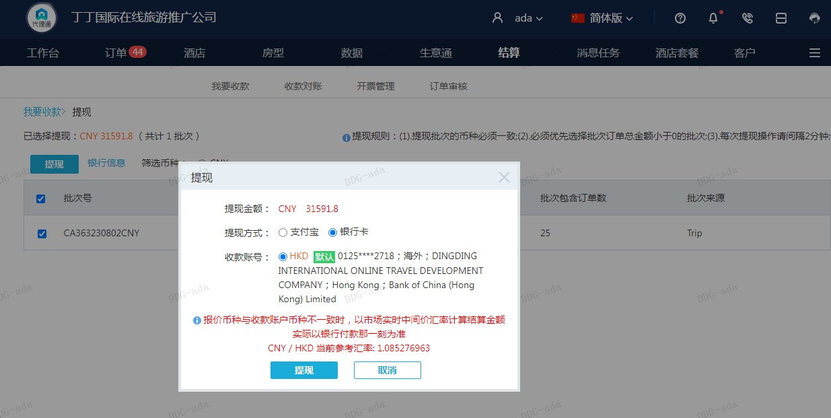
 |  |  | 31591.8
 |  |  | CNY 31591.8

A230802173827911 | 28124 | 30522.33
房集：i230802174234 | 3467.8 | 3763.52
CNY / HKD 当前参考汇率: 1.085276963 | 31591.8 | 34285.85
总计：31591.8 CNY/ 34285.85 HKD

